Hoja1
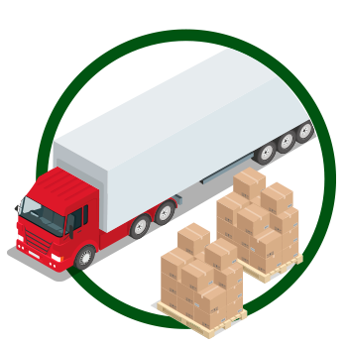
Modelo de Transporte

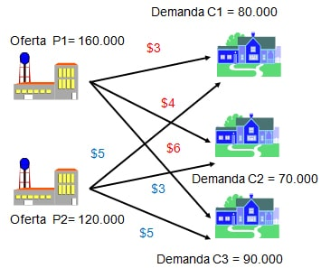
 | Clientes
Almacén | C1 | C2 | C3 | Oferta |  | Total de Producción (O) | 280,000
A1 | $3 | $4 | $6 | 160,000 |  | Total de Demanda (D) | 240,000
A2 | $5 | $3 | $5 | 120,000 |  | Diferencia | 40,000
Demanda | 80,000 | 70,000 | 90,000
 |  |  |  |  |  | FUNCIÓN OBJETIVO
 |  |  |  |  |  | Total Costo Mín (Z) = | $940,000

 | Clientes
Almacén | C1 | C2 | C3 | TOTAL | SIGNO | Oferta
A1 | $80,000 | $40,000 | $- | $120,000 | <= | 160,000
A2 | $- | $30,000 | $90,000 | $120,000 | <= | 120,000
TOTAL | $80,000 | $70,000 | $90,000
SIGNO | >= | >= | >=
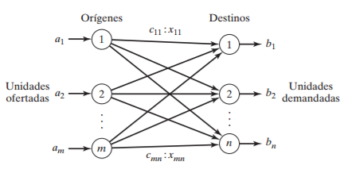
Demanda | 80,000 | 70,000 | 90,000

